Пскем Направление ветра
Метеорологическая информация по данным метеостанции Пскем

Преобладающее направление ветра по 8 румбам
за период 2020-2024 гг.
Месяц | Румбы |  |  |  |  |  |  |  |  | С | СВ | В | ЮВ | Ю | ЮЗ | З | СЗ
 | С | СВ | В | ЮВ | Ю | ЮЗ | З | СЗ | I | 5 | 49 | 1 | 0 | 8 | 26 | 7 | 4
2020 г. |  |  |  |  |  |  |  |  | II | 7 | 48 | 0 | 1 | 5 | 32 | 5 | 2
I | 0 | 36 | 0 | 0 | 19 | 26 | 19 | 0 | III | 8 | 49 | 1 | 2 | 8 | 27 | 2 | 3
II | 6 | 30 | 0 | 0 | 9 | 40 | 12 | 3 | IV | 2 | 44 | 1 | 1 | 7 | 40 | 3 | 2
III | 7 | 27 | 3 | 3 | 22 | 34 | 2 | 2 | V | 4 | 20 | 2 | 2 | 14 | 53 | 3 | 2
IV | 4 | 15 | 0 | 4 | 27 | 40 | 6 | 4 | VI | 2 | 15 | 1 | 3 | 11 | 65 | 2 | 1
V | 4 | 9 | 0 | 5 | 25 | 53 | 2 | 2 | VII | 1 | 10 | 1 | 0 | 9 | 77 | 2 | 0
VI | 2 | 5 | 0 | 1 | 16 | 73 | 2 | 1 | VIII | 0 | 8 | 0 | 2 | 5 | 85 | 0 | 0
VII | 3 | 7 | 0 | 0 | 11 | 78 | 1 | 0 | IX | 1 | 7 | 1 | 1 | 7 | 82 | 1 | 0
VIII | 1 | 4 | 0 | 3 | 3 | 89 | 0 | 0 | X | 2 | 13 | 1 | 1 | 13 | 67 | 1 | 2
IX | 2 | 5 | 0 | 0 | 9 | 83 | 1 | 0 | XI | 10 | 36 | 2 | 1 | 10 | 33 | 2 | 6
X | 1 | 3 | 0 | 0 | 25 | 71 | 0 | 0 | XII | 8 | 49 | 2 | 1 | 8 | 26 | 2 | 4
XI | 5 | 27 | 0 | 0 | 10 | 56 | 2 | 0 | Сред. | 4 | 29 | 1 | 1 | 9 | 51 | 3 | 2
XII | 4 | 48 | 0 | 0 | 4 | 37 | 7 | 0 | Зима | 7 | 48 | 1 | 1 | 7 | 28 | 5 | 3
2021 г. |  |  |  |  |  |  |  |  | Весна | 5 | 37 | 1 | 2 | 10 | 40 | 3 | 2
I | 0 | 46 | 0 | 0 | 0 | 36 | 9 | 9 | Лето | 1 | 11 | 1 | 2 | 8 | 76 | 1 | 0
II | 7 | 56 | 0 | 0 | 0 | 37 | 0 | 0 | Осень | 4 | 19 | 1 | 1 | 10 | 61 | 1 | 3
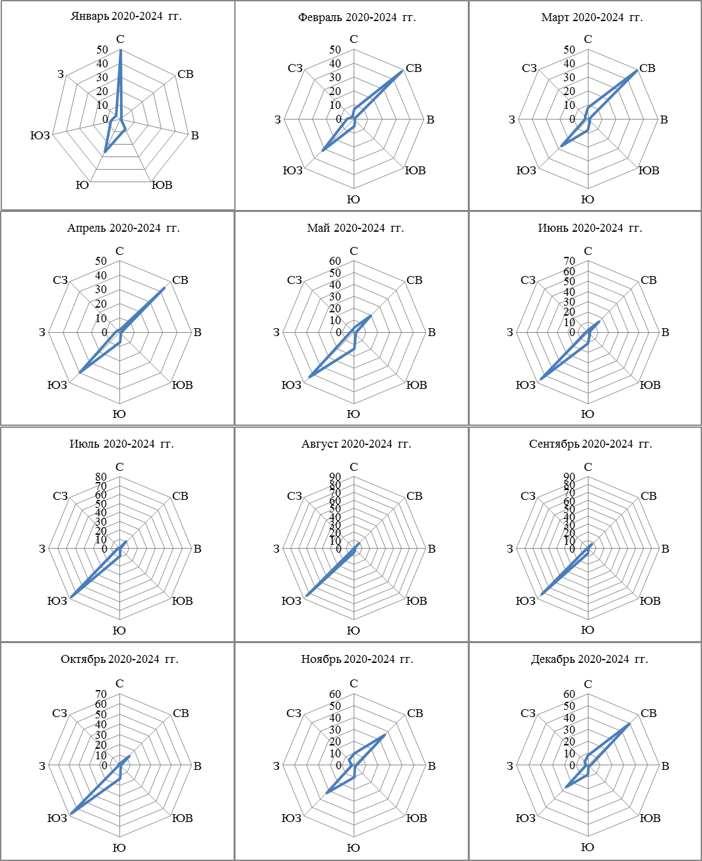
III | 4 | 51 | 0 | 3 | 5 | 35 | 2 | 0
IV | 1 | 47 | 1 | 0 | 1 | 50 | 0 | 0
V | 6 | 18 | 0 | 2 | 24 | 50 | 0 | 0
VI | 0 | 10 | 0 | 6 | 13 | 68 | 3 | 0
VII | 0 | 7 | 0 | 0 | 12 | 77 | 4 | 0
VIII | 0 | 9 | 0 | 2 | 1 | 88 | 0 | 0
IX | 0 | 0 | 0 | 0 | 4 | 96 | 0 | 0
X | 0 | 9 | 0 | 0 | 0 | 87 | 4 | 0
XI | 6 | 29 | 0 | 0 | 8 | 53 | 4 | 0
XII | 10 | 65 | 0 | 0 | 0 | 25 | 0 | 0
2022 г.
I | 2 | 71 | 2 | 0 | 4 | 17 | 4 | 0
II | 4 | 63 | 0 | 1 | 0 | 25 | 4 | 3
III | 4 | 53 | 0 | 0 | 0 | 37 | 3 | 3
IV | 2 | 61 | 0 | 0 | 0 | 37 | 0 | 0
V | 2 | 12 | 0 | 0 | 5 | 76 | 5 | 0
VI | 0 | 16 | 0 | 2 | 2 | 80 | 0 | 0
VII | 0 | 4 | 0 | 1 | 8 | 87 | 0 | 0
VIII | 0 | 7 | 0 | 0 | 12 | 81 | 0 | 0
IX | 0 | 1 | 0 | 0 | 6 | 93 | 0 | 0
X | 0 | 9 | 0 | 2 | 23 | 64 | 0 | 2
XI | 12 | 42 | 0 | 0 | 9 | 28 | 0 | 9
XII | 3 | 61 | 0 | 0 | 15 | 18 | 0 | 3
2023 г.
I | 4 | 49 | 0 | 2 | 11 | 27 | 2 | 5
II | 6 | 49 | 0 | 0 | 8 | 25 | 8 | 4
III | 15 | 63 | 2 | 2 | 1 | 6 | 1 | 10
IV | 5 | 38 | 2 | 1 | 6 | 40 | 3 | 5
V | 7 | 26 | 5 | 3 | 8 | 48 | 2 | 1
VI | 5 | 14 | 1 | 1 | 14 | 62 | 2 | 1
VII | 1 | 14 | 1 | 0 | 10 | 73 | 1 | 0
VIII | 1 | 8 | 0 | 1 | 2 | 88 | 0 | 0
IX | 1 | 10 | 4 | 0 | 6 | 78 | 1 | 0
X | 2 | 21 | 3 | 1 | 1 | 70 | 1 | 1
XI | 12 | 37 | 2 | 4 | 16 | 14 | 3 | 12
XII | 16 | 26 | 7 | 6 | 6 | 26 | 2 | 11
2024
I | 17 | 40 | 3 | 0 | 4 | 26 | 1 | 8
II | 12 | 39 | 0 | 2 | 7 | 35 | 3 | 2
III | 11 | 52 | 1 | 1 | 11 | 21 | 1 | 2
IV | 0 | 59 | 0 | 0 | 0 | 36 | 6 | 0
V | 1 | 40 | 3 | 2 | 6 | 36 | 6 | 5
VI | 1 | 36 | 3 | 4 | 11 | 42 | 3 | 1
VII | 0 | 16 | 4 | 0 | 4 | 75 | 2 | 0
VIII | 0 | 13 | 0 | 2 | 5 | 78 | 2 | 0
IX | 2 | 17 | 1 | 3 | 12 | 62 | 1 | 2
X | 7 | 24 | 2 | 0 | 18 | 40 | 2 | 7 |  |  |  |  |  | Рис. 1. Преобладающее направление ветра (%) по 8 румбам (роза ветров)
XI | 13 | 45 | 7 | 3 | 9 | 16 | 1 | 8 |  |  |  |  |  | по месяцам за период 2020-2024 гг. по данным метеостанции Пскем
XII | 9 | 39 | 5 | 0 | 17 | 23 | 1 | 6
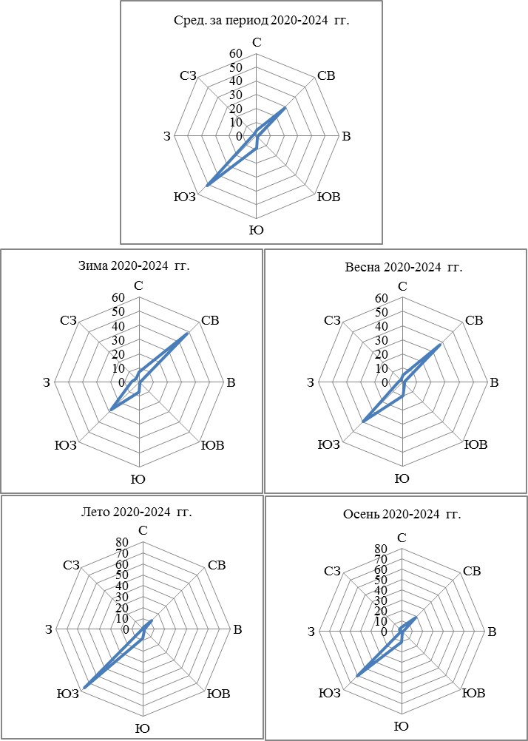

 |  |  |  |  |  |  |  |  |  |  |  |  |  |  | Рис. 2. Преобладающее направление ветра (%) по 8 румбам (роза ветров)
 |  |  |  |  |  |  |  |  |  |  |  |  |  |  | по сезонам за период 2020-2024 гг. по данным метеостанции Пскем

